Layout
页面基本设计 |  | System | Module | Screen | 更新日 | V1.0 | 2018-05-14 | 设计者 | Jolie
 |  | HP | Wechat行程前台 | 行程详细页

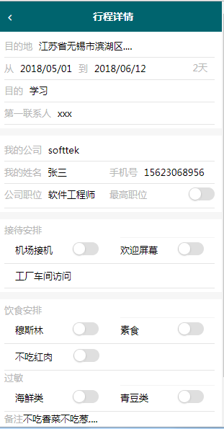
 |  |  |  |  | 概述
 |  |  |  |  | 浏览或编辑行程详情

／
／
／
／
／

 |  |  |  |  | 用户需求
 |  |  |  |  | 1 用户可以查看已提交的详情 2 用户可以编辑已提交的详情

 | 图1 行程详细页

